Hoja1
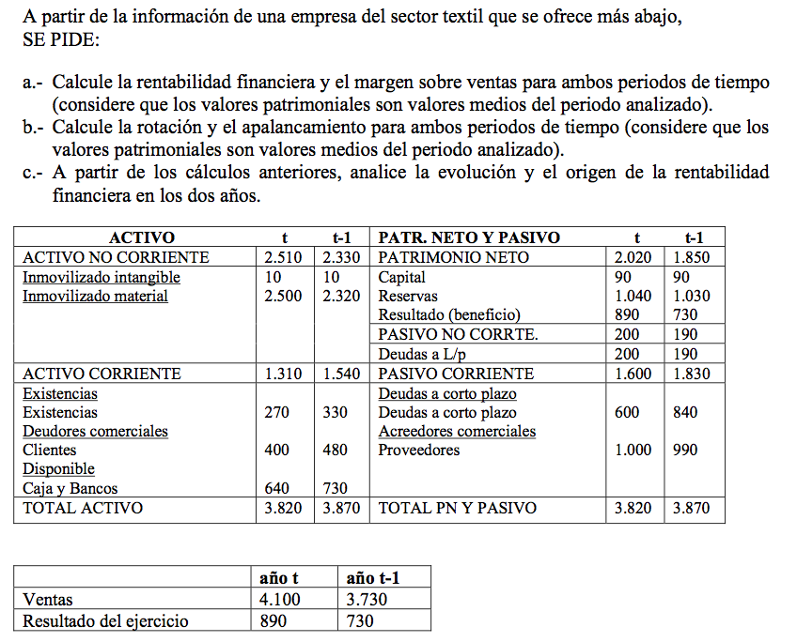
ACTIVO | t | t-1 | PATRIMONIO NETO Y PASIVO | t | t-1
ACTIVO NO CORRIENTE | 2510 | 2330 | PATRIMONIO NETO | 2030 | 1850
Inmovilizado intangible | 10 | 10 | Capital | 100 | 90
Inmovilizado material | 2500 | 2320 | Reservas | 1040 | 1030
 |  |  | Resultado ejercicio (beneficio) | 890 | 730
 |  |  | PASIVO NO CORRIENTE | 200 | 190
 |  |  | Deudas a L/p | 200 | 190
ACTIVO CORRIENTE | 1350 | 1540 | PASIVO CORRIENTE | 1630 | 1830
Existencias |  |  | Deudas a corto plazo
Existencias | 300 | 330 | Deudas a corto plazo | 630 | 840
Deudores comerciales |  |  | Acreedores comerciales
Clientes | 400 | 480 | Proveedores | 1000 | 990
Disponible
Caja y Bancos | 650 | 730
TOTAL ACTIVO | 3860 | 3870 | TOTAL: PN Y PASIVO | 3860 | 3870

 | año t | año t-1
Ventas | 5000 | 6000
Resultado del ejercicio | 890 | 860

